GM
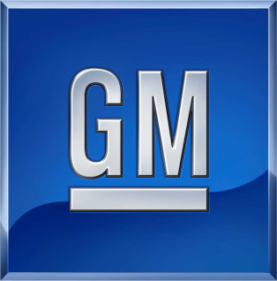

ORDEN DE COMPRA PERU - CISNE

CÓDIGO SAP |  |  |  |  | 1 | ZGAR | GARANTIA
Código Dealer |  |  |  |  | 2 | ZVOR | VEHÍCULO DETENIDO
Fecha |  |  |  |  | 3 | YRSH | EMERGENCIA
Hora |  |  |  |  | 4 | STK | STOCK
DEALER |  | GM | GM | DEALER |  |  | GM | GM
GM Part Number | Cant Pedido | Partes a atender | B/O | Descripción | AÑO | MODELO | Precio | Total | VIN | PLACA | OT

